メニュー画面
画面仕様書 |  |  | システム名称 |  |  | サブシステム名称 |  |  |  | クラス番号
 |  |  |  |  |  |  |  |  |  | 2B13SN
名称 | メニュー画面 |  | 在庫管理システム |  |  |  |  |  |  | 氏名
 |  |  |  |  |  |  |  |  |  | 中尾 圭佑
 |  |  |  |  |  |  | 画面詳細

 |  |  |  |  |  |  | フォーム名 |  | Form1
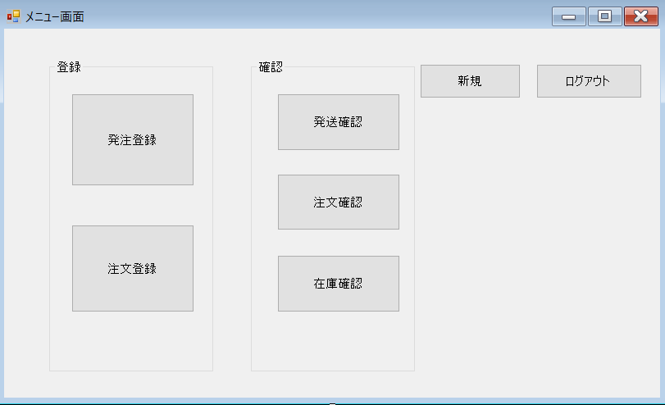
 |  |  |  |  |  |  | 画面サイズ |  | 818x497

 |  |  |  |  |  |  | 背景色 |  | 規定値

 |  |  |  |  |  |  | 文字種類 |  | MS ゴシック

 |  |  |  |  |  |  | 文字サイズ |  | 9

 |  |  |  |  |  |  | 文字色 |  | 黒

 | 名称 | 使用コントロール | Caption | 初期値 | 必須入力 | TAB順 | 桁制限 | その他
1 | Form1 | Form | メニュー画面 |  |  | -
2 | button1 | button | 新規 |  |  | 6
3 | button2 | button | ログアウト |  |  | 7
4 | button3 | button | 発注登録 |  |  | 2
5 | button4 | button | 注文登録 |  |  | 1
6 | button5 | button | 発送確認 |  |  | 3
7 | button6 | button | 注文確認 |  |  | 5
8 | button7 | button | 在庫確認 |  |  | 4
9 | groupBox1 | groupBox | 登録
10 | groupBox2 | groupBox | 確認
11
12
13
14
15
16
17
18
19
20
21
22
23
24
25
26
27
28
29
30
31
32

